実施計画書 (記入例)
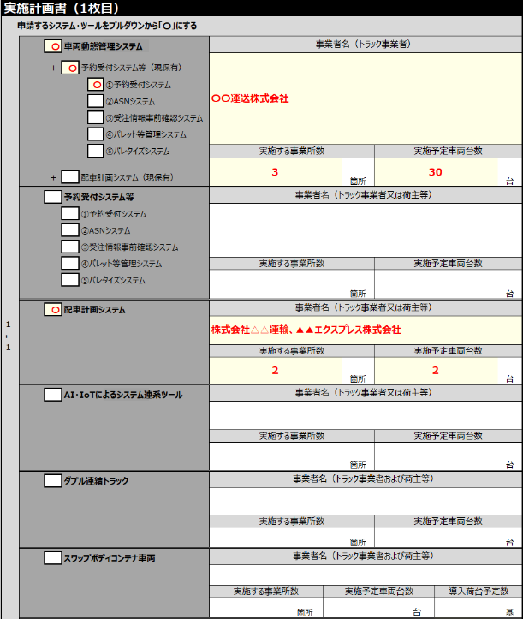
【記入例】
②
実施計画書（1枚目） |  |  |  |  |  |  |  |  |  |  |  |  |  |  |  |  |  |  |  |  |  |  |  |  |  |  |  |  | 実施計画書について
1‐1 | 申請するシステム ※下記に該当するシステムにチェックを入れる |  |  |  |  |  |  |  |  |  |  |  |  |  |  |  |  |  |  |  |  |  |  |  |  |  |  |  | ⚫申請するすべてのシステムを活用した内容で連携メニューリスト（公募要領P.42）の1～13から、少なくとも1メニューを必ず選択し、省エネ取組を実施すること。
 |  |  |  |  |  |  |  |  |  |  |  | 事業者名（トラック事業者）
 |  |  |  | 〇 |  | 車両動態管理システム(クラウド型) |  |  |  |  |  |  |  |  |  |  |  |  |  |  |  |  |  |  |  |  |  |  | ⚫連携後の燃料使用量、トンキロは選択したメニューの実施を想定し数値を記入すること。
 |  |  |  |  |  |  |  |  |  |  |  | ○○輸送株式会社
①
 |  |  |  | ＋ | 〇 |  |  | 予約受付システム等

 |  |  |  |  |  | 〇 |  | ①予約受付システム

 |  |  |  |  |  |  |  | ②ASNシステム |  |  |  |  |  |  |  |  |  |  |  |  |  |  |  |  |  |  |  |  | ①申請するシステム・ツール情報の入力について
 |  |  |  |  |  |  |  |  |  |  |  |  |  |  |  |  |  |  |  |  |  |  |  |  |  |  |  |  | ②事業者名、実施する事業所数、予定車両台数などの情報の入力について
 |  |  |  |  |  |  |  | ③受注情報事前確認ｼｽﾃﾑ |  |  |  | 実施する事業所数 |  |  |  |  |  |  |  |  |  | 実施予定車両台数
 |  |  |  |  |  |  |  |  |  |  |  |  |  |  |  |  |  |  |  | 箇所 |  | 30 |  |  |  |  |  | 台
 |  |  |  |  |  |  |  | ④パレット等管理システム |  |  |  |  |  |  |  |  |  |  |  |  |  |  |  |  |  |  |  |  | ⚫申請する導入システム・ツールについてプルダウンから「〇」を選択すること。

②
②
 |  |  |  |  |  |  |  | ⑤パレタイズシステム |  |  |  |  |  |  |  |  |  |  |  |  |  |  |  |  |  |  |  |  | ⚫「車両動態管理システム」の申請について：既に保有している予約受付システム等、又は配車計画システムと連携する場合は、
【記入例】
 |  |  |  | ＋ |  |  |  | 配車計画システム |  |  |  |  |  |  |  |  |  |  |  |  |  |  |  |  |  |  |  |  | 「現保有システムとの連携についての自認書」に記載の内容に該当するシステム・ツール（現保有）を、プルダウンから「〇」を選択すること。
 |  |  |  |  |  |  |  |  |  |  |  |  |  |  |  |  |  |  |  |  |  |  |  |  |  |  |  |  | ⚫各システムについて、「申請する事業者名」、「実施する事業所数」、「実施予定車両台数」を記入すること。
 |  |  |  |  |  |  |  |  |  |  |  | 事業者名（荷主等）
 |  |  |  |  |  |  |  | 予約受付システム等 |  |  |  |  |  |  |  |  |  |  |  |  |  |  |  |  |  |  |  |  | ※複数で共同申請をする場合は、全ての事業者名を記入すること。

 |  |  |  |  |  |  |  | ①予約受付システム |  |  |  |  |  |  |  |  |  |  |  |  |  |  |  |  |  |  |  |  | ※各システム・ツールの上限台数については、公募要領（P.5）を確認し正しい数を入力すること。

 |  |  |  |  |  |  |  | ②ASNシステム |  |  |  |  |  |  |  |  |  |  |  |  |  |  |  |  |  |  |  |  | ③実施予定車両総数について

 |  |  |  |  |  |  |  | ③受注情報事前確認ｼｽﾃﾑ |  |  |  |  |  |  |  |  |  |  |  |  |  |  |  |  |  |  |  |  | ⚫申請したシステムごとに実施予定の車両の延べ台数ではなく実台数を入力すること。

 |  |  |  |  |  |  |  | ④パレット等管理システム |  |  |  | 実施する事業所数 |  |  |  |  |  |  |  |  |  | 実施予定車両台数 |  |  |  |  |  |  | ⚫複数のシステムを申請する場合は、重複する台数を除くこと。
 |  |  |  |  |  |  |  |  |  |  |  |  |  |  |  |  |  |  |  | 箇所 |  |  |  |  |  |  |  | 台
 |  |  |  |  |  |  |  | ⑤パレタイズシステム |  |  |  |  |  |  |  |  |  |  |  |  |  |  |  |  |  |  |  |  | ⚫AI・IoTによるシステム連系ツールについて複数のシステムを申請する場合は、重複する台数を除くこと。
 |  |  |  |  |  |  |  |  |  |  |  |  |  |  |  |  |  |  |  |  |  |  |  |  |  |  |  |  | 当該ツールを申請する場合、単独で申請はできない。
 |  |  |  |  |  |  |  |  |  |  |  | 事業者名（トラック事業者又は荷主等）
 |  |  |  | 〇 |  |  |  | 配車計画システム |  |  |  |  |  |  |  |  |  |  |  |  |  |  |  |  |  |  |  |  | 「車両動態管理システム」「予約受付システム等」「配車計画システム」と連携させる場合のみ申請ができる。
※申請したシステムごとの実施予定の車両の延べ台数ではなく実台数を入力すること。
※複数のシステムで同一車両を併用する場合は、重複する台数を除くこと。
 |  |  |  |  |  |  |  |  |  |  |  | ○○輸送株式会社
 |  |  |  |  |  |  |  |  |  |  |  | 実施する事業所数 |  |  |  |  |  |  |  |  |  | 実施予定車両台数
例 ）
車両動態管理システムと配車計画システムを導入し、
両システムにて同じ連携メニューによる取組を行う場合
①車両動態管理システムの実施予定台数：30台
②配車計画システムの実施予定台数：25台
③うち重複する車両台数：10台
①車両動態管理システム
②配車計画システム
 |  |  |  |  |  |  |  |  |  |  |  | 1 |  |  |  |  |  |  |  | 箇所 |  | 25 |  |  |  |  |  | 台
実施予定台数は
・①+②＝55台ではなく
・①+②ｰ③＝45台
となる
 |  |  |  |  |  |  |  |  |  |  |  | 事業者名（トラック事業者又は荷主等）
×
30台
③重複
×
25台
 |  |  |  |  |  |  |  | AI・IoTによるシステム
×
10台
 |  |  |  |  |  |  |  | 連係ツール
 |  |  |  |  |  |  |  |  |  |  |  | 実施する事業所数 |  |  |  |  |  |  |  |  |  | 実施予定車両台数
 |  |  |  |  |  |  |  |  |  |  |  |  |  |  |  |  |  |  |  | 箇所 |  |  |  |  |  |  |  | 台

 |  |  |  |  |  |  |  |  |  |  |  | 事業者名（トラック事業者又は荷主等）
 |  |  |  |  |  |  |  | ダブル連結トラック

 |  |  |  |  |  |  |  |  |  |  |  | 実施する事業所数 |  |  |  |  |  |  |  |  |  | 実施予定車両台数
 |  |  |  |  |  |  |  |  |  |  |  |  |  |  |  |  |  |  |  | 箇所 |  |  |  |  |  |  |  | 台

 |  |  |  |  |  |  |  |  |  |  |  | 事業者名（トラック事業者又は荷主等）
 |  |  |  |  |  |  | スワップボディコンテナ車両

 |  |  |  |  |  |  |  |  |  |  |  | 実施する事業所数 |  |  |  |  |  |  |  |  |  | 実施予定車両台数
 |  |  |  |  |  |  |  |  |  |  |  |  |  |  |  |  |  |  |  | 箇所 |  |  |  |  |  |  |  | 台
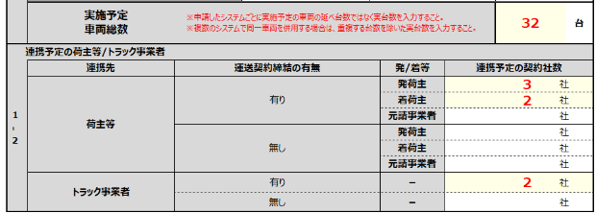
③
 |  | 実施予定 車両総数 |  |  |  |  |  |  |  |  |  | ※申請したシステムごとに実施予定の車両の延べ台数ではなく実台数を入力すること。 ※複数のシステムで同一車両を併用する場合は、重複する台数を除いた実台数を 入力すること。 |  |  |  |  |  |  |  |  |  |  |  |  | 45 |  |  | 台

④
 | 連携予定の荷主等/トラック事業者 |  |  |  |  |  |  |  |  |  |  |  |  |  |  |  |  |  |  |  |  |  |  |  |  |  |  |  | ④連携予定の荷主等/トラック事業者との運送契約締結の有無
 |  | 連携先 |  |  |  |  |  |  | 運送契約締結の有無 |  |  |  |  |  |  |  |  |  | 発/着等 |  |  |  | 連携予定の契約社数 |  |  |  |  |  | ⚫連携予定の荷主等/トラック事業者：申請するシステムに必要な情報を項目に従って入力する
 |  | 荷主等 |  |  |  |  |  |  | 有り |  |  |  |  |  |  |  |  |  | 発荷主 |  |  |  | 3 |  |  | 社 |  |  | ・申請者がトラック事業者の場合
 |  |  |  |  |  |  |  |  |  |  |  |  |  |  |  |  |  |  | 着荷主 |  |  |  | 2 |  |  | 社 |  |  | 運送契約締結の有無 それぞれの発荷主/着荷主/元請事業者の連携予定契約者数を入力
 |  |  |  |  |  |  |  |  |  |  |  |  |  |  |  |  |  |  | 元請事業者 |  |  |  | 0 |  |  | 社 |  |  | ・申請者が荷主等の場合
 |  |  |  |  |  |  |  |  | 無し |  |  |  |  |  |  |  |  |  | 発荷主 |  |  |  | 0 |  |  | 社 |  |  | 運送契約締結の有無 トラック事業者の連携予定契約者数を入力
 |  |  |  |  |  |  |  |  |  |  |  |  |  |  |  |  |  |  | 着荷主 |  |  |  | 0 |  |  | 社
 |  |  |  |  |  |  |  |  |  |  |  |  |  |  |  |  |  |  | 元請事業者 |  |  |  | 0 |  |  | 社
 |  | トラック事業者 |  |  |  |  |  |  | 有り |  |  |  |  |  |  |  |  |  | － |  |  |  | 0 |  |  | 社
 |  |  |  |  |  |  |  |  | 無し |  |  |  |  |  |  |  |  |  | － |  |  |  | 0 |  |  | 社
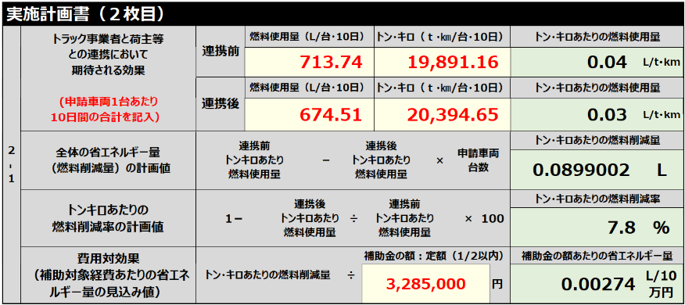
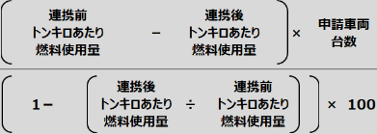
1‐2 | トラック事業者と荷主等 との連携において 期待される効果 (申請車両1台あたり 10日間の合計を記入） |  |  |  |  |  |  |  | 連携前 |  | 燃料使用量（ℓ/台・10日） |  |  |  |  | トン・キロ（ｔ・㎞/台・10日） |  |  |  |  |  |  | トン・キロあたりの燃料使用量 |  |  |  |  |  | ⑤「燃料使用量」「トン・キロ」「費用対効果」の数値について
 |  |  |  |  |  |  |  |  |  |  | 713.74 |  |  |  |  | 19,891.16 |  |  |  |  |  |  | 0.04 |  |  |  | ℓ/t･km |  | ⚫連携前、連携後の「燃料使用量」「トン・キロ」の数値については、『計算シート「トン・キロ&燃料使用量算出」（実施計画書別紙）』で
 |  |  |  |  |  |  |  |  |  |  |  |  |  |  |  |  |  |  |  |  |  |  |  |  |  |  |  |  | 自動計算された結果（それぞれの青枠内数値）を実施計画書2-1の連携前・連携後「燃料使用量」「トン・キロ」に転記すると計画値を求められる。
⑤
 |  |  |  |  |  |  |  |  | 連携後 |  | 燃料使用量（ℓ/台・10日） |  |  |  |  | トン・キロ（ｔ・㎞/台・10日） |  |  |  |  |  |  | トン・キロあたりの燃料使用量
⑤
 |  |  |  |  |  |  |  |  |  |  | 674.51 |  |  |  |  | 20,394.65 |  |  |  |  |  |  | 0.03 |  |  |  | ℓ/t･km |  | ▼確認する書類▼ 計算シート「トン・キロ&燃料使用量算出」（実施計画書別紙）／算出シート3（まとめ）

 | 全体の省エネルギー量 （燃料削減量）の計画値 |  |  |  |  |  |  |  | 連携前 トンキロあたり 燃料使用量 |  |  |  | － | 連携後 トンキロあたり 燃料使用量 |  |  |  | × |  | 申請車両 台数 |  |  | 燃料削減量
 |  |  |  |  |  |  |  |  |  |  |  |  |  |  |  |  |  |  |  |  |  |  | 0.1264159 |  |  |  | ℓ
 | トンキロあたりの 燃料削減率の計画値 |  |  |  |  |  |  |  | 1－ |  |  | 連携後 トンキロあたり 燃料使用量 |  |  | 連携前 トンキロあたり 燃料使用量 |  |  |  |  | × | 100 |  | 燃料削減率
 |  |  |  |  |  |  |  |  |  |  |  |  |  |  |  |  |  |  |  |  |  |  | 7.8 |  |  |  | ％

実施計画書（２枚目）
導入 事業者名 | 車両動態管理システム |  |  |  |  |  |  |  |  | ○○輸送株式会社
 | 配車計画システム |  |  |  |  |  |  |  |  | ○○輸送株式会社 |  |  |  |  |  |  |  |  |  |  |  |  |  |  |  |  |  |  | ⚫費用対効果について、様式第1に記載の「補助金の額（合計）」を入力し、算出すること。
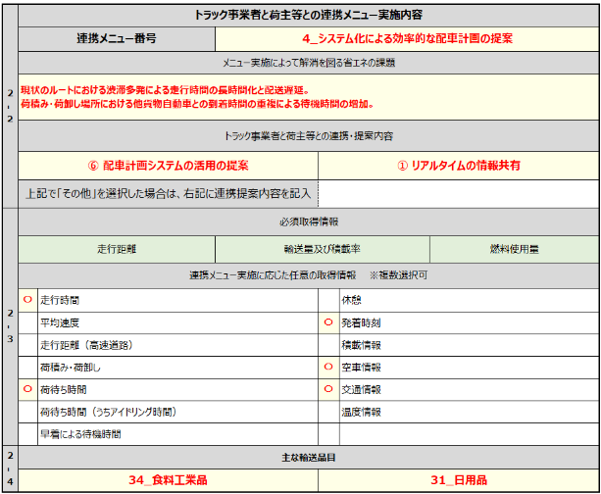
⑥
 | AI・IoTによるシステム連係ツール |  |  |  |  |  |  |  |  |  |  |  |  |  |  |  |  |  |  |  |  |  |  |  |  |  |  |  | ※費用対効果の詳細について、公募要領P.32【優先採択等について】を確認すること。
 |  | ダブル連結トラック
 |  | スワップボディコンテナ車両 |  |  |  |  |  |  |  |  |  |  |  |  |  |  |  |  |  |  |  |  |  |  |  |  |  |  | ⑥トラック事業者と荷主等との連携メニュー実施内容について
2‐1 | トラック事業者と荷主等との連携メニュー実施内容 |  |  |  |  |  |  |  |  |  |  |  |  |  |  |  |  |  |  |  |  |  |  |  |  |  |  |  | ⚫「連携メニュー番号」は公募要領P.42～43を確認し、連携メニューリストより少なくとも1つプルダウンにて選択すること。
 | 連携メニュー番号/トラック事業者と荷主等との連携・提案内容
 | ①荷待ち・遅延解消 |  |  |  |  |  |  |  | 1_荷主側の受入れ体制の整備 |  |  |  |  |  | ②輸送効率化 |  |  |  |  |  |  |  |  | 12_工場直送への転換 |  |  |  |  | ⚫「メニュー実施によって解消を図る省エネの課題」に取組み実施で解消を検討している現在の課題点を記入すること。
 | 各メニュー実施によって解消を図る省エネの課題
 |  |  |  |  |  |  |  |  |  |  |  |  |  |  |  |  |  |  |  |  |  |  |  |  |  |  |  |  | ⚫「トラック事業者と荷主等との連携・提案内容」をプルダウンメニュー（①～⑩）から少なくとも1つ選択すること。 ※公募要領P.42～43を確認し、上記選択した番号の連携メニューについてどのように連携を図り提案をするか、該当するものを選択すること。 ※「⑩その他」を選択した場合、右記に「連携・提案内容」を必ず記入すること。
 | 必須取得情報 |  |  |  |  |  |  |  |  |  |  |  |  |  |  |  |  |  |  |  |  |  |  |  |  |  |  |  | ※実施計画書で立案した「連携・提案内容」を実施した取組結果については、実績報告時の自己評価結果にて報告すること。
 | 走行距離 |  |  |  |  |  |  |  |  |  | 輸送量及び積載率 |  |  |  |  |  |  |  |  |  | 燃料使用量
 | ①荷待ち・遅延解消 |  |  |  |  |  |  |  |  |  |  |  |  |  | ②輸送効率化
 | 〇 |  | 走行時間 |  |  |  |  |  |  |  |  |  |  |  |  |  | 走行時間
 | 〇 |  | 平均速度 |  |  |  |  |  |  |  |  |  |  |  |  |  | 平均速度 |  |  |  |  |  |  |  |  |  |  |  | ⚫「連携メニュー実施に応じた任意の取得情報」について該当する情報を選択すること。 ※複数選択可
 | 〇 |  | 走行距離（高速道路） |  |  |  |  |  |  |  |  |  |  |  |  |  | 走行距離（高速道路） |  |  |  |  |  |  |  |  |  |  |  | 公募要領P.42～43を確認し、選択した「連携メニュー」および「連携メニュー実施内容」に必要な取得情報について、プルダウンから「〇」を選択すること。
 |  |  | 荷積み・荷卸し |  |  |  |  |  |  |  |  |  |  |  | 〇 |  | 荷積み・荷卸し |  |  |  |  |  |  |  |  |  |  |  | ※「作業区分別時間」については、詳細な作業区分情報を選択できるように分割しています。
 |  |  | 荷待ち時間 |  |  |  |  |  |  |  |  |  |  |  |  |  | 荷待ち時間 |  |  |  |  |  |  |  |  |  |  |  | ※選択した取得情報のデータを総括表（中間と実績）にて報告すること。
⑦
 |  |  | 荷待ち時間（うちアイドリング時間） |  |  |  |  |  |  |  |  |  |  |  | 〇 |  | 荷待ち時間（うちアイドリング時間） |  |  |  |  |  |  |  |  |  |  |  | ⑦主な輸送品目について
 |  |  | 早着による待機時間 |  |  |  |  |  |  |  |  |  |  |  |  |  | 早着による待機時間 |  |  |  |  |  |  |  |  |  |  |  | ⚫「輸送品目」シートを確認し、取組実施で該当する番号をプルダウンのリスト（1～43）から少なくとも1つ選択すること。

